手順書
操作手順書 |  |  |  |  | 作成日時：2019/10/17-10:21:20

 | １．操作環境

 |  |  | シナリオファイル名 | C:\Users\Administrator\Desktop\動作確認手順\前受充当日記帳.winsnr

 | ２．操作手順

 |  | ２．１．シナリオ：前受充当日記帳
 |  |  | ２．１．１．[前受充当日記帳 ]ウィンドウ |  |  | 確認日 | 結果
 |  |  | 画面 | 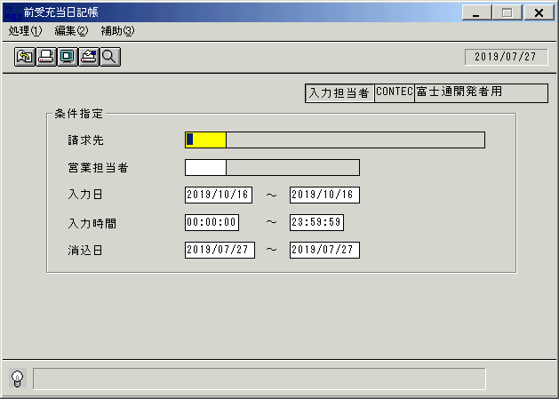
 |  |  | 操作内容 | 「前受充当日記帳 」ウィンドウを初期画面表示します。「請求先」を入力します。

 |  |  | ２．１．２．[前受充当日記帳 ]ウィンドウ |  |  | 確認日 | 結果
 |  |  | 画面 | 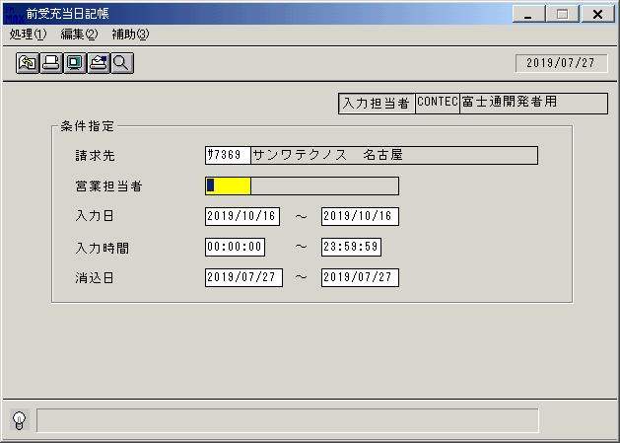
 |  |  | 操作内容 | 「営業担当者」を入力します。

 |  |  | ２．１．３．[前受充当日記帳 ]ウィンドウ |  |  | 確認日 | 結果
 |  |  | 画面 | 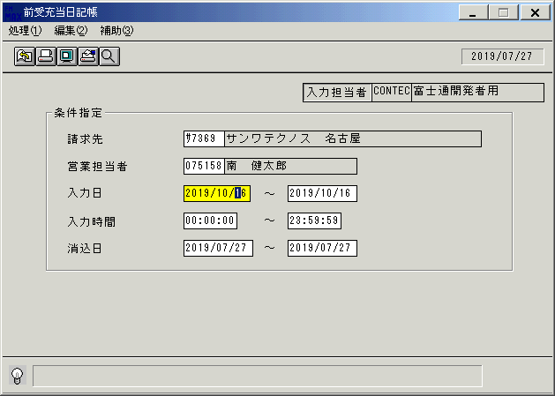
 |  |  | 操作内容 | 「入力日」を入力します。

 |  |  | ２．１．４．[前受充当日記帳 ]ウィンドウ |  |  | 確認日 | 結果
 |  |  | 画面 | 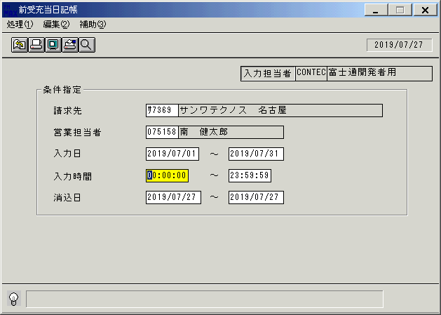
 |  |  | 操作内容 | 「入力時間」はデフォルトのままEnterキーを押します。

 |  |  | ２．１．５．[前受充当日記帳 ]ウィンドウ |  |  | 確認日 | 結果
 |  |  | 画面 | 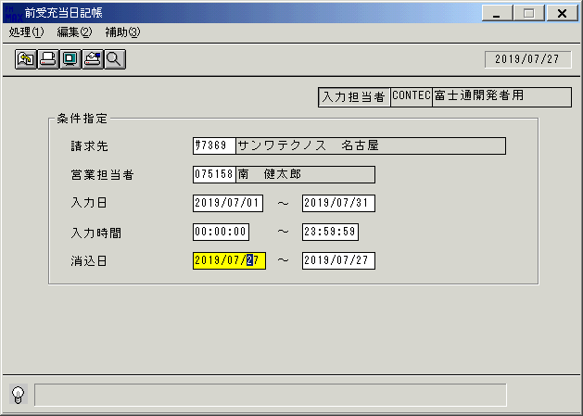
 |  |  | 操作内容 | 「消込日」を入力してEnterキーを押します。

 |  |  | ２．１．６．[前受充当日記帳 ]ウィンドウ - [前受充当日記帳 ]ウィンドウ |  |  | 確認日 | 結果
 |  |  | 画面 | 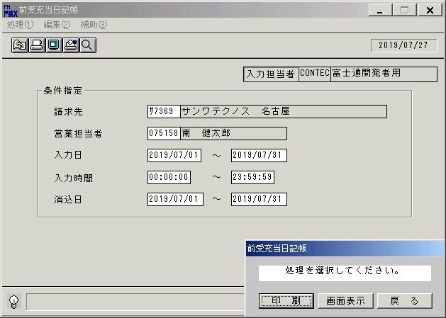
 |  |  | 操作内容 | 「画面表示」をクリックします。

 |  |  | ２．１．７．[デスクトップ]ウィンドウ - [前受充当日記帳･ﾚﾎﾟｰﾄ ]ウィンドウ |  |  | 確認日 | 結果
 |  |  | 画面 | 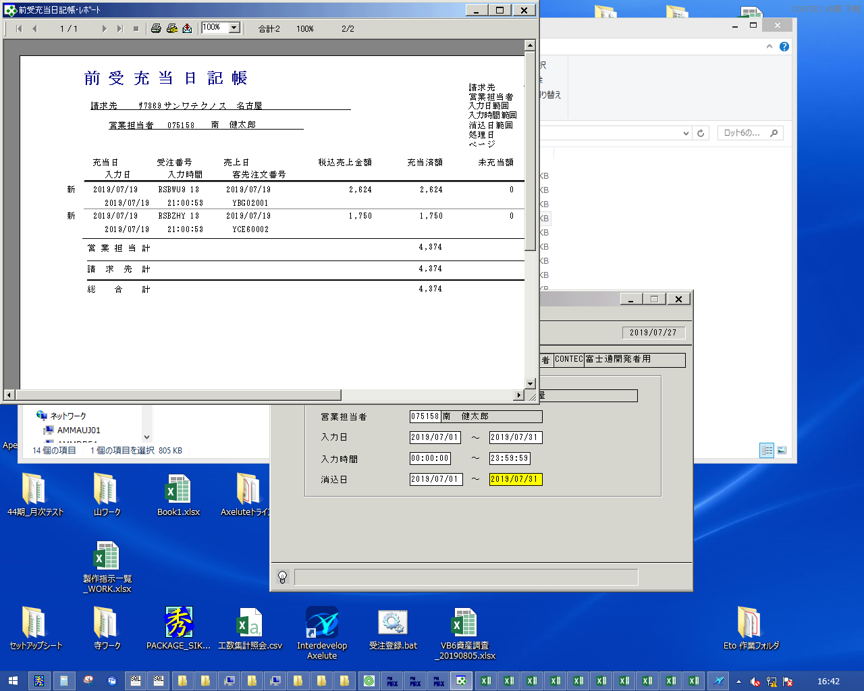
 |  |  | 操作内容 | 「前受充当日記帳･ﾚﾎﾟｰﾄ 」ウィンドウが表示されます。

 |  |  | ２．１．８．[デスクトップ]ウィンドウ - [前受充当日記帳･ﾚﾎﾟｰﾄ ]ウィンドウ |  |  | 確認日 | 結果
 |  |  | 画面 | 
 |  |  | 操作内容 | 「エクスポート」ボタンをクリックし、PDFファイルを保存します。

画面レイアウト
画面レイアウト |  |  |  |  |  | 名称 |  | 前受充当日記帳 |  |  | 名称 |  |  |  | 変更履歴 | Ｖｅｒ． | 年月日 |  | 作成者 | Ｖｅｒ． | 年月日 | 作成者
 |  |  |  |  |  |  |  |  |  |  |  |  |  |  |  | 1.00 | 2009-06-29 |  | FKS)中田
 |  |  |  |  |  | ＩＤ |  | URKPR72 |  |  | ＩＤ

名称
ＩＤ
画面
ＩＤ
名称
／
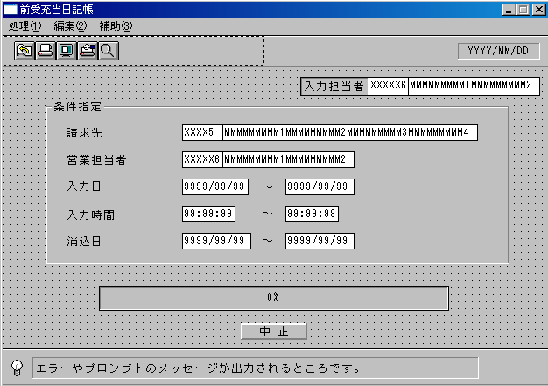
 |  |  |  |  |  |  |  |  |  |  |  | ＜利用部門＞
 |  |  |  |  |  |  |  |  |  |  |  |  | ・営業部門

 |  |  |  |  |  |  |  |  |  |  |  | ＜用途／目的＞
 |  |  |  |  |  |  |  |  |  |  |  |  | ・国内の前受入金の充当状況を確認する。

 |  |  |  |  |  |  |  |  |  |  |  | ＜機能＞
 |  |  |  |  |  |  |  |  |  |  |  |  | ・指定した出力条件を元に、入金消込情報から該当データを取得し印刷する。
 |  |  |  |  |  |  |  |  |  |  |  |  | ・国内受注分（消込情報の海外取引区分が0:国内）のみ表示する。
 |  |  |  |  |  |  |  |  |  |  |  |  | ・赤黒機能あり。→共通仕様書を参照。

 |  |  |  |  |  |  |  |  |  |  |  |  | ・得意先マスタに存在しない「請求先」を入力した場合、エラー 「該当するデータが存在しません」
 |  |  |  |  |  |  |  |  |  |  |  |  | ・担当者マスタに存在しない「営業担当」を入力した場合、エラー 「該当するデータが存在しません」

＜機能概要＞
出力方式 | 一括 |  |  |  |  |  |  |  |  |  |  | ソート条件 |  | 請求先ｺｰﾄﾞ／営業担当者ｺｰﾄﾞ／消込日／受注番号／受注行番号／消込伝票番号
出力ｻｲｸﾙ | 随時 |  |  |  |  |  |  |  |  |  |  | (指定無しは 昇順)
範囲指定 |  | 項目名 | 開始 | 終了 | 単一 |  | 検索Ｗ |  | № | 備考
 | 1 | 請求先(ｺｰﾄﾞ) |  |  | ○ |  | ○ |  |  | 初期値 空白（全件） |  | 集計 |  | 営業担当者ｺｰﾄﾞ |  |  |  | ＜その他＞
 | 2 | 営業担当者(ｺｰﾄﾞ) |  |  | ○ |  | ○ |  |  | 初期値 空白（全件） |  |  |  | 請求先ｺｰﾄﾞ
 | 3 | 入力日 | ○ | ○ |  |  | ○ |  |  | 初期値 開始:ｼｽﾃﾑ日付 終了:ｼｽﾃﾑ日付 |  |  |  | 総合計
 | 4 | 入力時間 | ○ | ○ |  |  |  |  |  | 初期値 開始:00:00:00 終了:23:59:59
 | 5 | 消込日 | ○ | ○ |  |  | ○ |  |  | 初期値 開始:運用日 終了:運用日 |  | 改頁条件 |  | 営業担当者ｺｰﾄﾞ／請求先ｺｰﾄﾞ
 | 6
 | 7
 | 8 |  |  |  |  |  |  |  |  |  |  | 用紙ｻｲｽﾞ |  | A4ヨコ
 | 9
 | 10

